기획 개요


기획 개요 |  |  | 기존 시스템 요약 |  |  | 데이터 테이블 |  | 시스템 규칙 |  | UI 컴포넌트

① 개선안 요약

기존 샤드 아이템과 조합 과정을 삭제하고, 무기 성장 단계에 따라
능력치 강화와 효과 선택을 나누어 제공하는 2단계 강화 시스템으로 대체

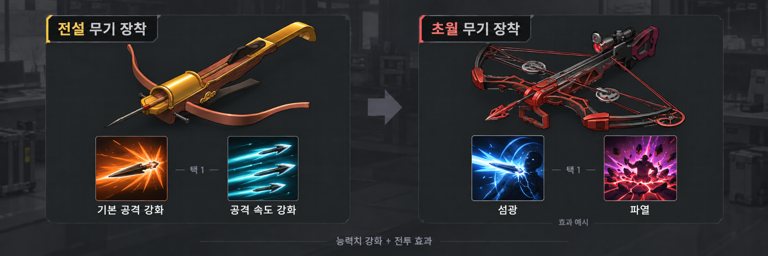

구분 |  | 1단계: 능력치 특화 |  |  |  |  |  | 2단계: 효과 특화

해금 조건 |  | 전설 이상 무기 최초 장착 |  |  |  |  |  | 혈액 샘플로 제작하는 초월 무기 최초 장착
선택 내용 |  | 기본 공격 강화 / 스킬 증폭 강화 |  |  |  |  |  | 무기별로 지정된 효과 A / B
선택 목적 |  | 주력 빌드에 맞는 능력치 보강 |  |  |  |  |  | 상대와 팀 구성에 맞는 전투 방식 강화

▶ 두 단계 모두 무기 기준으로 2가지 옵션을 배정 / 여러 무기가 공통 옵션 데이터 공유

1. 선택 및 유지 규칙
▶ 단계별 두 옵션 중 하나를 매치당 한 번 선택하며, 확정 후 변경 불가
▶ 1단계 능력치와 2단계 효과 누적 적용 / 무기 교체 및 사망 ∙ 부활 중에도 선택 유지

2. 개선 목적
▶ 샤드의 능력치 강화 부분을 중반으로 앞당겨 제공하고, 후반에 별도 효과 선택 제공
▶ 재료 확보와 조합 부담 완화 및 동일 빌드 내 상황별 성장 선택 확대

② 기획 배경

1. 획득과 사용 시점의 불일치로 반복되는 재료 확보
▶ 초반에 얻은 샤드를 인벤토리 확보를 위해 버린 뒤, 후반에 필요할 때 다시 크레딧을 소모하여 주문 ∙ 조합해야 하는 번거로움


 |  |  |  |  | 초반 샤드 획득 → 인벤토리 정리 → 후반 재주문 → 추가 조합

2. 정해진 강화 방향에도 수동 선택을 요구하는 비직관적인 절차
▶ 기본 공격 ∙ 스킬 증폭 두 주력 빌드에 따라 샤드 또는 기본 형태의 선택이 사실상 고정됨
▶ 효율적인 선택이 정해져 있음에도 샤드를 선택 및 조합해야 하는 비직관적인 시스템으로 인해 실수의 여지가 생김
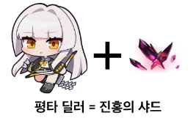
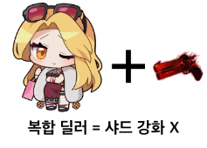


3. 고정된 빌드와 부족한 전투 선택지
▶ 복합적인 능력치를 요구하는 캐릭터는 장비 구성이 고정되기 쉬워, 장비 교체를 통한 상황별 대응에 제약 발생
▶ 상대와 팀 구성에 대응할 수 있도록, 기존 빌드를 유지하면서 전투 방식을 보완하는 추가 선택지 필요

A. 시즌별 개인 표본 ∙ 전설 장비 내 비중

 | 실험체 '칼라' 장인 플레이어 A의 시즌별 랭크 20경기, 총 240경기
 | 각 셀: 해당 장비 장착 기록 / 같은 부위의 전설 장비 장착 기록
 | 시즌 | 영광금귀신기노 |  | 성법의 |  | 레이싱 헬멧 | 텔루리안 타임피스 |  | 레이싱 부츠

 | S1 | 100.0% (16/16) |  | 100.0% (14/14) |  | 100.0% (17/17) | 0.0% (0/12) |  | 0.0% (0/3)
 | S2 | 100.0% (16/16) |  | 87.5% (14/16) |  | 100.0% (13/13) | 100.0% (6/6) |  | 0.0% (0/10)
 | S3 | 100.0% (2/2) |  | 100.0% (13/13) |  | 100.0% (16/16) | 100.0% (6/6) |  | 40.0% (6/15)
 | S4 | 전설 장비 장착 건 없음 |  | 100.0% (18/18) |  | 100.0% (19/19) | 100.0% (10/10) |  | 100.0% (13/13)
 | S5 | 0.0% (0/1) |  | 100.0% (19/19) |  | 100.0% (10/10) | 100.0% (8/8) |  | 100.0% (13/13)
 | S6 | 0.0% (0/1) |  | 100.0% (16/16) |  | 100.0% (9/9) | 100.0% (8/8) |  | 90.9% (10/11)
 | S7 | 전설 장비 장착 건 없음 |  | 100.0% (19/19) |  | 100.0% (16/16) | 100.0% (9/9) |  | 93.8% (15/16)
 | S8 | 0.0% (0/1) |  | 100.0% (19/19) |  | 100.0% (17/17) | 100.0% (14/14) |  | 100.0% (17/17)
 | S9 | 전설 장비 장착 건 없음 |  | 100.0% (19/19) |  | 100.0% (16/16) | 100.0% (12/12) |  | 100.0% (17/17)
 | S10 | 100.0% (8/8) |  | 100.0% (20/20) |  | 100.0% (18/18) | 100.0% (10/10) |  | 100.0% (12/12)
 | S11 | 100.0% (6/6) |  | 100.0% (17/17) |  | 100.0% (14/14) | 100.0% (11/11) |  | 100.0% (10/10)
 | S12 | 100.0% (11/11) |  | 100.0% (20/20) |  | 100.0% (18/18) | 100.0% (14/14) |  | 100.0% (10/10)
 | ※ 개인 표본은 시즌별 마지막 플레이 구간에 편중 / 현재 통계와 모집단 ∙ 기간이 다름
 | ※ 전설 장비 내 비중으로, 전체 경기의 장착률 또는 5부위 완성 빌드의 비율이 아님

B. 시즌 12 ∙ 최근 7일 집계 ∙ 전설 장비 내 비중

 | 랭크 스쿼드 ∙ 다이아 이상 실험체 '칼라' 장비 통계
 | v.12.6 ∙ 최근 7일 ∙ 2026-10-18 조회

 | 무기 | 영광금귀신기노 |  |  |  |  |  | 약 95.6%

 |  | 표시 픽률 51.9 ÷ 54.3(전설 등급 합계) x 100

 | 옷 | 성법의 |  |  |  |  |  | 약 98.5%

 |  | 표시 픽률 91.5 ÷ 92.9(전설 등급 합계) x 100

 | 머리 | 레이싱 헬멧 |  |  |  |  |  | 약 95.8%

 |  | 표시 픽률 69.0 ÷ 72.0(전설 등급 합계) x 100

 | 팔 | 텔루리안 타임피스 |  |  |  |  |  | 약 97.7%

 |  | 표시 픽률 58.9 ÷ 60.3(전설 등급 합계) x 100

 | 다리 | 레이싱 부츠 |  |  |  |  |  | 약 96.0%

 |  | 표시 픽률 52.6 ÷ 54.8(전설 등급 합계) x 100

 | ※ 사이트 표시 픽률(소수 첫째 자리)을 재정규화한 근사치

 | A,B 출처: DAK.GG 플레이어 A 경기 표본(2026-10-17) 및 칼라 전설 장비 필터(2026-10-18)

③ 개선 목표

1. 강화 절차 간소화
▶ 샤드 확보 ∙ 보관 ∙ 주문 ∙ 조합 과정을 제거하고, 단계별 옵션 선택만으로 강화 효과를 적용

2. 빌드에 맞는 능력치와 캐릭터에 적합한 효과 제공
▶ 공통 강화 효과를 개별 데이터로 관리하고, 무기의 능력치 방향과 활용 특성에 맞는 단계별 옵션 2개 지정
▶ 1단계는 주력 빌드 내에서 소폭의 변화를 부여하는 능력치 보강 선택, 2단계는 동일 빌드 내 상황별 전투 효과 선택 제공

3. 동일 빌드 내 상황별 전투 선택 확대
▶ 초월 무기 단계에서 능력치 선택과 별개로 효과 A ∙ B를 제시하여, 상대와 팀 구성별 대응 확대

④ 레퍼런스

1. 오버워치 - 특전 시스템
▶ 매치 중 성장에 따라 단계별 두 특전 중 하나를 선택하여 영웅의 능력과 플레이 방식을 강화하는 시스템
선택 시점의 단계화: 전설 단계의 능력치 강화와 초월 단계의 효과 선택으로 성장 경험을 두 차례에 나누어 제공

2. 히어로즈 오브 더 스톰 - 특성(궁극기 선택)
▶ 팀 레벨 10에 두 궁극기 중 하나를 선택해 같은 영웅의 전투 역할과 활용 방식을 달리하는 시스템
예측 가능한 양자택일: 무기별로 정해진 두 옵션을 제시하여, 각 효과를 미리 이해하고 상대 ∙ 팀 구성에 맞춰 선택

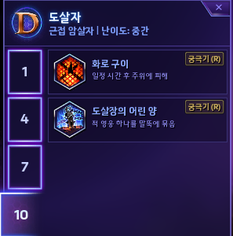

3. 리그 오브 레전드 - 증강 시스템
▶ 제시된 증강 중 하나를 선택해 능력치나 추가 효과를 얻고, 챔피언 스킬 ∙ 장비와의 조합으로 플레이를 확장하는 시스템
공통 효과의 다양한 조합: 여러 무기가 공유하는 효과를 구성하고, 기존 스킬 ∙ 장비와의 조합에 따라 서로 다른 활용 가능성 제공

⑤ 시스템 콘셉트



VF 설정과 콘셉트
▶ VF: 실험체의 초인적 능력과 연관된 세계관 내 요소
▶ 무기 성장을 계기로 실험체의 능력치를 보강하고, 이후 전투 효과를 선택하는 구조

구분 |  |  | 콘셉트 구성

1단계 ∙ 능력치 특화 |  |  | 전설 이상 무기 최초 장착 → 능력치 상승 선택
2단계 ∙ 효과 특화 |  |  | 초월 무기 최초 장착 → 전투 고유 효과 A / B 선택

기존 시스템 요약
기획 개요 |  | 기존 시스템 요약 |  |  | 데이터 테이블 | 시스템 규칙 | UI 컴포넌트

① 시스템 정의

초월 무기에 샤드를 조합하여 능력치 구성과 고유 효과를 변경하는 강화 시스템
▶ 무기의 기존 능력치를 조정하고, 강화 형태에 따른 능력치 및 고유 효과 획득
▶ 샤드를 조합하지 않고 기본 무기 형태를 유지하는 선택도 가능

② 적용 대상 및 재료

진홍의 샤드
새벽빛 샤드
 |  |  |  | 적용 대상 및 시점
 |  |  |  | ▶ VF 혈액 샘플로 제작하는 초월 무기에 적용
 |  |  |  | ▶ 초월 무기를 확보한 이후 후반 성장 단계 (게임 시작 15분 이후)

 |  |  |  | 샤드 확보 및 비용
 |  |  |  | ▶ 변이체 처치 시 확률 드랍
 |  |  |  | ▶ 원격 드론으로 샤드 1개당 10크레딧을 지불하여 주문

 |  |  |  | 조합 방식
 |  |  |  | ▶ 기본 초월 무기에 진홍의 샤드 또는 새벽빛 샤드를 조합하여 옵션 변경
 |  |  |  | ▶ 무기 제작 후 샤드 확보와 추가 조합 과정이 별도로 필요

③ 강화 형태별 특징

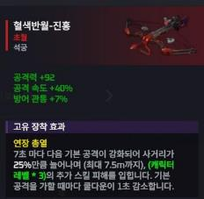
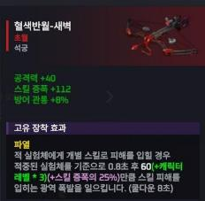
▶ 초월 무기의 형태별 비교

구분 | 기본 무기 |  | 진홍 강화 |  | 새벽 강화

사용 재료 | 샤드 미사용 |  | 진홍의 샤드 |  | 새벽빛 샤드

주요 옵션 | 기본 능력치 |  | 공격력 특화 |  | 스킬 증폭 특화

효과 구성 | 능력치 중심 |  | 고유 효과 중심 |  | 고유 효과 중심

▶ 능력치 증감 항목과 고유 효과의 내용은 개별 무기에 따라 상이
▶ 능력치 방향과 고유 효과를 각각 독립적으로 선택할 수 없는 구조

④ 강화 과정

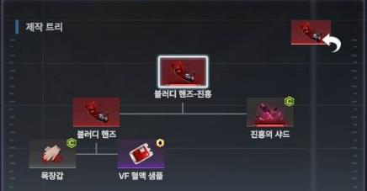
01 초월 무기 제작
▶ VF 혈액 샘플을 재료로 무기 제작

02 샤드 확보
▶ 변이체 처치 또는 원격 드론 주문

03 조합 및 형상 변경
▶ 샤드와 조합하여 해당 형태로 강화

※ 샤드는 초월 무기 제작 이전에 미리 확보하여 인벤토리에 보관 가능

시스템 규칙
기획 개요 |  | 기존 시스템 요약 |  | 데이터 테이블 | 시스템 규칙 | UI 컴포넌트

시스템 규칙 ∙ VF 특화 신규 프로세스

※ 기존 장비 제작 ∙ 전투 처리는 제외

① 단계별 해금 판정

A
무기 장착
 |  |  |  | A. 해금 검사 시작
 |  |  |  | ▶ 무기 장착 또는 장착 중 무기의 진화 ∙ 변환으로 인한 무기 변경 시 검사
 |  |  |  | ▶ 무기의 ItemTable::ItemID 조회

B
장착 결과 무기의 해금 단계 ∙ 옵션 참조 정보 조회
 |  |  |  | B. 단계별 해금 기준
 |  |  |  | ▶ None: 해금 없음 / Stat: 1단계 해금 / Effect: 1 ∙ 2단계 해금
 |  |  |  | ▶ 위 범위에서 아직 해금하지 않은 단계만 해금
 |  |  |  | ▶ 특수 성장 무기는 결과 무기에 지정된 None / Stat / Effect로 판정

해금 가능한 단계 중 미해금 단계가 있는가?

 |  |  | 아니오
추가 처리 종료

 | 예

C
해당 단계 해금 기록 기준 무기 ∙옵션 A/B 저장
 |  |  |  | C. 최초 해금 무기 기준으로 옵션 고정
 |  |  |  | ▶ 1단계는 ItemTable::VFStage1OptionAID ∙ BID 참조
 |  |  |  | ▶ 2단계는 ItemTable::VFStage2OptionAID ∙ BID 참조
 |  |  |  | ▶ 각 단계의 해금 여부 ∙ 기준 ItemID ∙ 옵션 A / B를 이번 매치에 저장
 |  |  |  | ▶ 선택 전 무기를 바꿔도 저장한 목록 유지
C
해당 이벤트로 해금 가능한 모든 미해금 단계에 동일 처리
 |  |  |  | ▶ VFUnlockStage=Effect 무기로 직행 시 두 단계를 해금
 |  |  |  | ▶ VFUnlockStage=Effect 무기로 직행 시 해당 무기의 1 ∙ 2단계 옵션을 각각 저장

D
미선택 단계 존재 시 초상화 상단 특화 아이콘 표시
 |  |  |  | D. 해금 안내와 선택 권한 유지
 |  |  |  | ▶ 선택창 자동 표시 없이 특화 아이콘만 표시
 |  |  |  | ▶ 무기 교체 ∙ 해제 ∙ 등급 하락 및 빈사 ∙ 사망에도 해금 유지
 |  |  |  | ▶ 자동 선택 ∙ 선택 제한 시간 없음
 |  |  |  | ▶ 이미 해금된 단계는 다시 해금하거나 옵션 목록을 덮어쓰지 않음
선택 입력 대기

② 옵션 표시 및 단계별 선택

A
해금된 미선택 단계 존재
 |  |  |  | A. 단계별 선택 입력 허용
 |  |  |  | ▶ 매치 상태에서 해금 완료 ∙ 미선택인 단계만 입력 허용
 |  |  |  | ▶ 이미 선택한 단계는 재선택 및 변경 불가
B
지정 키(기본 Alt) 홀드 시작 선택 대상 단계 설정
 |  |  |  | B. 여러 단계의 표시 순서
 |  |  |  | ▶ 1 ∙ 2단계가 모두 미선택이면 1단계를 먼저 표시
 |  |  |  | ▶ 1단계 선택 후 키를 놓고 다시 홀드하면 2단계 표시

C
지정된 옵션 A / B 조회 이름 ∙ 설명 ∙ 아이콘 표시
 |  |  |  | C. 무기 기준으로 저장된 선택지 표시
 |  |  |  | ▶ 해당 단계에 저장한 A / B를 VFSpecializationTable::VFSpecializationID로 조회
 |  |  |  | ▶ 현재 장착 무기로 목록 재조회 없음
 |  |  |  | ▶ NameStringID ∙ DescriptionStringID는 StringTable에서 문자열 조회

D
홀드 중 선택 입력을 했는가?
 |  |  |  | D. 홀드 중 좌 ∙ 우클릭으로 즉시 선택
 |  |  |  | ▶ 지정 키(기본 Alt)를 누르는 동안 A / B 표시
 |  |  |  | ▶ 좌클릭 A, 우클릭 B로 옵션 선택
 |  | 아니오 |  | ▶ 홀드 해제 시 확정 없이 창만 닫기
 |  |  |  | ▶ 선택 클릭은 이동 ∙ 공격 입력으로 중복 전달 금지
창 닫기, 미선택 유지

 | 예
D
좌클릭 A / 우클릭 B 선택

E
해당 단계 선택 ID 저장 효과 등록 후 선택창 닫기
 |  |  |  | E. 단계별 결과 저장 및 적용
 |  |  |  | ▶ 해금된 미선택 단계인지, 저장한 A / B 중 하나인지 확인 후 한 번만 선택 확정
 |  |  |  | ▶ 선택 ID는 단계별로 저장
 |  |  |  | ▶ 선택한 VFSpecializationID에 연결된 SkillID로 SkillTable 조회
 |  |  |  | ▶ 실험체의 패시브로 등록하며 즉시 시전 명령과 구분
해금된 미선택 단계가 남아 있는가?
 |  |  |  | ▶ 1단계 능력치와 2단계 효과는 함께 적용
F
 |  |  |  | ▶ 적용 ∙ 발동 ∙ 계산 ∙ 중첩 ∙ 쿨타임 ∙ 종료는 기존 스킬 ∙ 버프 규칙 사용

선택 가능 화살표 숨김
 |  | 아니오 |  | F. 남은 선택 단계와 안내 갱신
 |  |  |  | ▶ 해금된 미선택 단계가 남으면 특화 아이콘 유지
 |  |  |  | ▶ 해금된 미선택 단계가 남아 있지 않다면 특화 아이콘 숨김
 |  |  |  | ▶ 아직 해금되지 않은 2단계는 검사에서 제외
 | 예
선택 가능 화살표 유지 다음 홀드에서 남은 단계 표시
 |  |  |  | G. 이번 선택 처리 종료
 |  |  |  | ▶ 선택창을 닫고 현재 홀드의 추가 선택 입력 차단 후 종료
 |  |  |  | ▶ 남은 단계는 키 해제 후 재홀드 시에만 표시
 |  |  |  | ▶ 선택하지 않고 홀드를 해제한 경우에도 창을 닫고 해당 처리 종료
G
이번 선택 처리 종료
 |  |  |  | ▶ 선택하지 않고 홀드를 해제한 경우 미선택 상태와 아이콘 유지

③ 선택 유지 및 예외 처리

무기 교체 ∙ 등급 하락 |  |  | 해금 ∙ 저장 옵션 ∙ 선택 ID ∙ 강화 유지 / 현재 무기로 선택 목록 재조회 및 선택 변경 없음
빈사 ∙ 사망 ∙ 부활 |  |  | 선택 입력 허용 및 선택 정보 유지 / 부활 시 선택한 스킬의 상시 효과를 중복 없이 복원
에키온 등 특수 성장 |  |  | 진화 ∙ 변환 결과 무기의 VFUnlockStage(None / Stat / Effect)와 단계별 A / B로 판정
개별 효과 처리 |  |  | SkillTable 및 연결된 기존 효과 체계 참조 / 발동 ∙ 계산 ∙ 중첩 ∙ 재적용 ∙ 종료 ∙ 사망 처리 적용
매치 종료 |  |  | 단계별 해금 ∙ 기준 ItemID ∙ 저장 옵션 A / B ∙ 선택 ID 및 VF 특화로 등록한 효과 정리

※ 해금 ∙ 선택 정보는 플레이어별 매치 상태로 관리 / VFSpecializationEffectTable 참조 제거 / 효과 상세 정의는 기존 스킬 체계 활용

UI 컴포넌트
기획 개요 |  | 기존 시스템 요약 | 데이터 테이블 | 시스템 규칙 | UI 컴포넌트

① UI 컴포넌트 ∙ VF 특화 선택

① 선택 가능 표시 -> ② 지정 키(기본 Alt) 홀드 중 옵션 표시 -> 좌 ∙ 우클릭으로 선택 확정



2

1

※ 화면은 2단계 효과 선택 예시 / 1단계 능력치 선택에도 동일한 패널 사용

② 선택 UI 확대 ∙ 컴포넌트 정의
1

3
2

4

번호 | 컴포넌트 | 표시 ∙ 입력 규칙

1 | VF 특화 선택 패널 | 실험체 초상화 위에 표시 / 지정 키(기본 Alt) 홀드 중 열리고, 키를 놓거나 옵션 선택 시 닫힘

2 | 옵션 박스 ∙ 정보 | A 옵션은 왼쪽, B 옵션은 오른쪽에 배치 / 각 박스에 옵션 아이콘 ∙ 이름 ∙ 효과 설명 표시 VFSpecializationTable::VFSpecializationID 참조

3 | 좌 ∙ 우클릭 아이콘 | 각 옵션 박스 우측 상단에 작게 표시 / 왼쪽은 좌클릭, 오른쪽은 우클릭으로 선택

4 | VF 특화 선택 가능 알림 아이콘 | 실험체 초상화 상단에 표시 / 선택 가능한 단계가 남아 있으면 유지, 없으면 숨김

